信用交易
融资融券市场交易数据统计(2025-10-30)

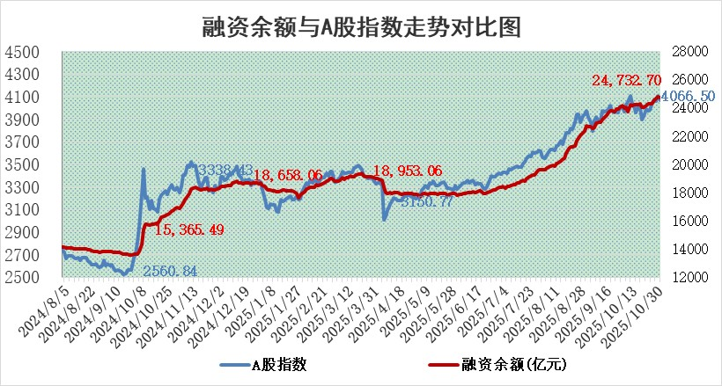
标的证券 | 融资融券余额（亿元） | 融资余额（亿元） | 融券余额（亿元） | 融资买入额（亿元） | 融资融券规模变化（亿元） | 融资余额增幅(‰) | 融券余额增幅(%)
统计数据 | 24,990.86 | 24,732.70 | 179.06 | 2,803.93 | -75.62 | -2.98 | -0.91

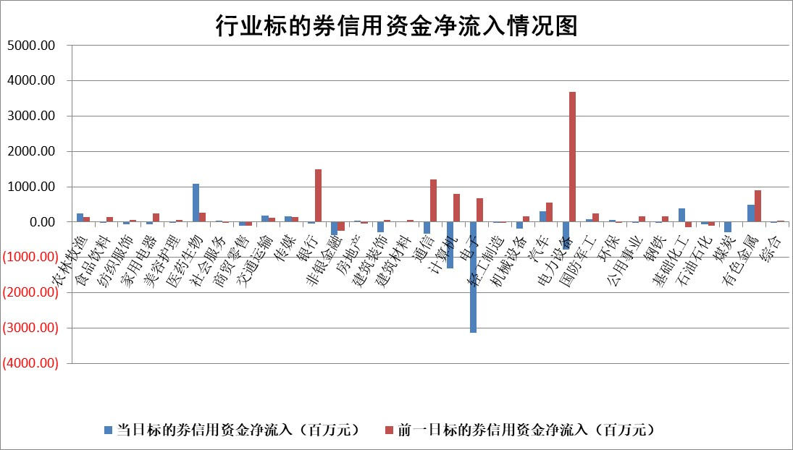

标的基金代码 | 标的基金简称 | 融资余额/市值(%) | 融资余额增幅(%) | 融资买入额/成交金额(%) | （融资余额净增额-融券余额净增额）/市值(‱) | 融券余额降幅(%) | ABS[（融资余额净增额-融券余额净增额）/市值净增额-1](%)
159902 | 华夏中小板ETF | 0.00 | 0.00 | 0.00 | 0.00 | 0.00 | 100.00
159915 | 易方达创业板ETF | 1.23 | -2.21 | 13094.87 | -2.69 | 4.71 | 98.17
159919 | 嘉实沪深300ETF | 0.47 | -1.11 | 0.60 | -0.61 | -7.63 | 99.32
159920 | 华夏恒生ETF | 27.13 | 0.07 | 20.59 | 2.51 | 21.81 | 101.60
159922 | 嘉实中证500ETF | 0.34 | 11.16 | 13.75 | 3.91 | 1.85 | 102.35
159925 | 南方沪深300ETF | 0.23 | -8.30 | 0.25 | -2.78 | -13.64 | 99.07
159928 | 消费ETF | 2.84 | -1.39 | 4.20 | -3.97 | 0.24 | 120.08
159934 | 易方达黄金ETF | 18.18 | -0.54 | 10.52 | -9.82 | 0.00 | 94.31
159939 | 全指信息技术ETF | 0.71 | 7.86 | 168.74 | 5.39 | 100.00 | 102.36
159940 | 全指金融地产ETF | 0.32 | -25.06 | 0.01 | -10.75 | 0.00 | 90.40
159995 | 半导体芯片ETF | 1.67 | -1.15 | 265.25 | -1.69 | 3.68 | 99.10
159997 | 天弘中证电子ETF | 0.93 | 1.69 | 4.50 | 1.56 | 0.00 | 100.52
159998 | 天弘中证计算机主题ETF | 1.05 | -4.11 | 0.17 | -4.49 | 0.00 | 98.67
510050 | 华夏上证50ETF | 1.36 | 0.02 | 105.20 | -1.31 | -18.59 | 98.94
510180 | 华安上证180ETF | 0.34 | 0.77 | 2.89 | 0.17 | -7.06 | 100.19
510880 | 华泰柏瑞红利ETF | 0.57 | -17.39 | 3.44 | -12.01 | -3.72 | 86.06
510900 | 易方达恒生H股ETF | 33.50 | 0.03 | 1.83 | 1.06 | 0.00 | 100.58
511010 | 5年期国债ETF | 3.65 | -68.04 | 0.03 | -775.95 | 0.00 | 334.14
511380 | 可转债及可交换债券ETF | 2.91 | -7.83 | 42.78 | -26.38 | -6.67 | 64.14
512000 | 全指证券ETF | 6.01 | 2.14 | 20.92 | 12.81 | 3.13 | 143.09
512010 | 沪深300医药卫生ETF | 3.06 | 13.50 | 32.01 | 36.44 | 0.18 | 37.57
512070 | 沪深300非银ETF | 2.58 | -9.04 | 2841.91 | -25.74 | -4.60 | 120.10
512400 | 南方中证申万有色金属ETF | 2.45 | 1.83 | 5.12 | 4.60 | 4.51 | 95.88
512580 | 广发中证环保产业ETF | 0.34 | -7.99 | 0.25 | -2.99 | 0.00 | 95.91
512660 | 国泰中证军工ETF | 2.17 | -0.73 | 6.82 | -1.37 | 1.50 | 99.27
512800 | 华宝中证银行ETF | 3.91 | -4.96 | 2.00 | -21.05 | -3.87 | 77.15
512980 | 广发中证传媒ETF | 1.14 | 0.73 | 1104.71 | 0.91 | 0.35 | 100.41
515030 | 华夏中证新能源汽车ETF | 0.80 | -13.67 | 2.08 | -12.82 | -0.76 | 81.31
515050 | 华夏中证5G通信主题ETF | 1.12 | -7.20 | 10.14 | -7.95 | 2.85 | 97.75
515070 | 华夏中证人工智能ETF | 1.51 | 0.48 | 24.21 | 0.72 | 0.00 | 100.43
标的股票比较指标 |  | 融资余额/流通A股市值(%) | 融资余额增幅(%) | 融资买入额/成交金额(%) | （融资余额净增额-融券余额净增额）/流通A股市值(‱) | 融券余额降幅(%) | ABS[（融资余额净增额-融券余额净增额）/流通A股市值净增额-1](%)
前十名标的个股 |  | 美硕科技 | 天际股份 | 申达股份 | 天际股份 | 赛诺医疗 | 凯格精机
 |  | 嘉曼服饰 | 步科股份 | 心脉医疗 | 长高电新 | 南新制药 | 超捷股份
 |  | 福达合金 | 平潭发展 | 南王科技 | 平潭发展 | 山东威达 | 骏鼎达
 |  | 齐峰新材 | 新亚电子 | 轻纺城 | 本川智能 | 泓淋电力 | 富特科技
 |  | 安邦护卫 | 长高电新 | 仲景食品 | 恒帅股份 | 太阳电缆 | 三孚新科
 |  | 溯联股份 | 本川智能 | 福安药业 | 步科股份 | 百川股份 | 盘古智能
 |  | 盛帮股份 | 博汇科技 | 宝光股份 | 安泰科技 | 华昌达 | 恒烁股份
 |  | 亚联机械 | 振华股份 | 信凯科技 | 威士顿 | 城市传媒 | 宁波方正
 |  | 新劲刚 | 理工导航 | 亚通股份 | 申达股份 | 香江控股 | 新莱福
 |  | 捷成股份 | 申达股份 | 博汇科技 | 博汇科技 | 激智科技 | 华安鑫创
后十名标的个股 |  | 农业银行 | 新乳业 | 中元股份 | 智信精密 | 三维通信 | 恒勃股份
 |  | 龙源电力 | 天原股份 | 共进股份 | 天原股份 | 中南股份 | 维科精密
 |  | 中国人寿 | 京泉华 | 凌志软件 | 荣信文化 | 中国化学 | 苏奥传感
 |  | 中国神华 | 匠心家居 | 英唐智控 | 开勒股份 | 中力股份 | 赛诺医疗
 |  | 中信银行 | 智信精密 | 东土科技 | 荣旗科技 | 浙江交科 | 沈阳机床
 |  | 工商银行 | 巨人网络 | 威高血净 | 浩辰软件 | 微芯生物 | 众智科技
 |  | 山东高速 | 普蕊斯 | 华夏幸福 | 苏奥传感 | 金辰股份 | 绿岛风
 |  | 华利集团 | 阿拉丁 | 八一钢铁 | 阿拉丁 | 德新科技 | 厚普股份
 |  | 中国银行 | 浩辰软件 | 三棵树 | 京泉华 | 金螳螂 | 固高科技
 |  | 中国石油 | 海陆重工 | 崧盛股份 | 腾达科技 | 深圳机场 | 通富微电
说明：1.以上普通交易数据和信用交易数据皆以交易日收盘后数据为基准；2.上述标的证券总数据只计算标的证券市场总数据，不包括从标的证券中调出去标的证券数据，所以与交易所公布的总值略有不同； 3.上述行业采用申万一级行业分类；4.以上标的基金和标的个股中比较的6个指标值中：前5个（从左至右）为正向指标，值越大排名越靠前；第6个为逆向指标，值越小，排名越靠前；5.第6个指标中ABS[]表示求绝对值，其主要用于考量信用资金相对净流入对股价相对净变化的贡献程度；6.数据来源：wind，交易所。

 |  |  |  | 证券代码 | 新增融资余额 | 融资买入额 | 融资买入增幅前10
 |  | 1 | 西部建设 | 002302 | 80643953 | 177472374 | 41%
 |  | 2 | 天键股份 | 301383 | 27855096 | 56831811 | 39%
 |  | 3 | 井松智能 | 688251 | 7040854 | 13763946 | 27%
 |  | 4 | 国电电力 | 600795 | 116116226 | 151740647 | 23%
 |  | 5 | 华立科技 | 301011 | 9342856 | 31199107 | 23%
 |  | 6 | 捷邦科技 | 301326 | 9066090 | 22350547 | 22%
 |  | 7 | 海利尔 | 603639 | 19864834 | 35520613 | 20%
 |  | 8 | 华研精机 | 301138 | 7597460 | 13339451 | 16%
 |  | 9 | 鹏辉能源 | 300438 | 83773067 | 304558811 | 16%
 |  | 10 | 建科股份 | 301115 | 7106455 | 29879412 | 15%

